オープニング画面_1
システム名 |  |  | 災対用ビル別情報マップ
章番号 |  |  | 第２章 画面設計
機能名
２．３．１１ オープニング

画面名 |  |  | ２．３．１１．１ オープニング

 | 【1】画面定義

 | １．初期表示時
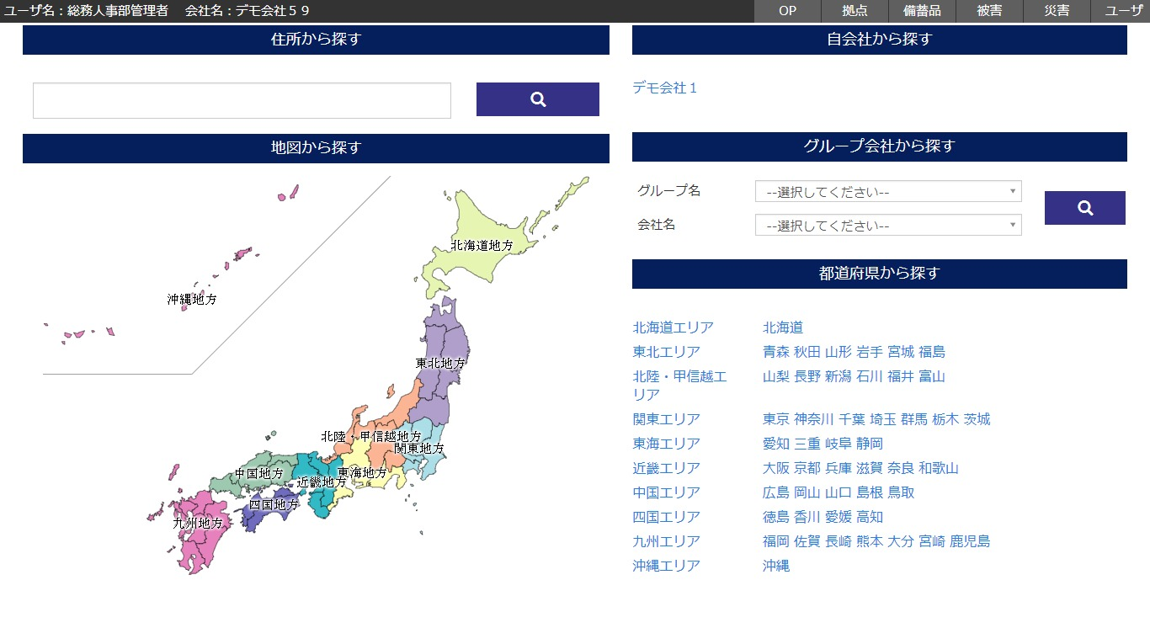

 | (1/2)
 | № | 説 明
 | 1 | 【住所から探すエリア】
 |  | ・ 入力した住所を地図画面を渡して地図画面に遷移する。

 | 2 | 【地図から探すエリア】
 |  | ・ 地図の地方をクリックする。
 |  | ・ クリックした地方の地方コードを地図画面を渡して地図画面に遷移する。

 | 3 | 【自会社から探すエリア】
 |  | ・ 会社名をクリックする。
 |  | ・ クリックした会社名の会社コードを地図画面を渡して地図画面に遷移する。

 | 4 | 【グループから探すエリア】
 |  | ・ グループ名を選択する。
 |  | ・ 会社名を選択する。
 |  | ・ 検索ボタンをクリックする。
 |  | ・ 選択した会社名の会社コードを地図画面に渡して、遷移する。

 | 5 | 【都道府県から探すエリア】
 |  | ・ 都道府県名をクリックする。
 |  | ・ クリックした都道府県名の都道府県コードを地図画面を渡して地図画面に遷移する。

 | (2/2)
 | № | 説 明
 | 3 | 【ユーザ権限によるデータの利用範囲】
 |  | ・ ログインユーザの権限（ユーザレベル）により、データ利用の範囲を制限する。
 |  |  | 「２．３．２ 共通権限」を参照

